Лист1
Номер | Статус | Заголовок | Описание | Шаги воспроизведения | Фактический результат | Ожидаемый результат | Окружение | Вложения | Приоритет | Дополнительная информация
1 | Исправлена | Некорректное отображение страницы авторизации | При изменении размеров формы элементы управления располагаются некорректно, что нарушает пользовательский интерфейс | Запустить приложение, при открытии формы авторизации изменить размер формы, обратить внимание на изменение расположения элементов управления | Элементы управления не сохраняют свое расположение | При расширении формы все элементы управления остаются на месте, не перекрывают друг друга и не смещаются | ОС: Windows 11, Microsoft Visual Studio Community 2022 (64-разрядная версия) - Current Версия 17.12.1, Microsoft .NET Framework Версия 4.8.09032 | 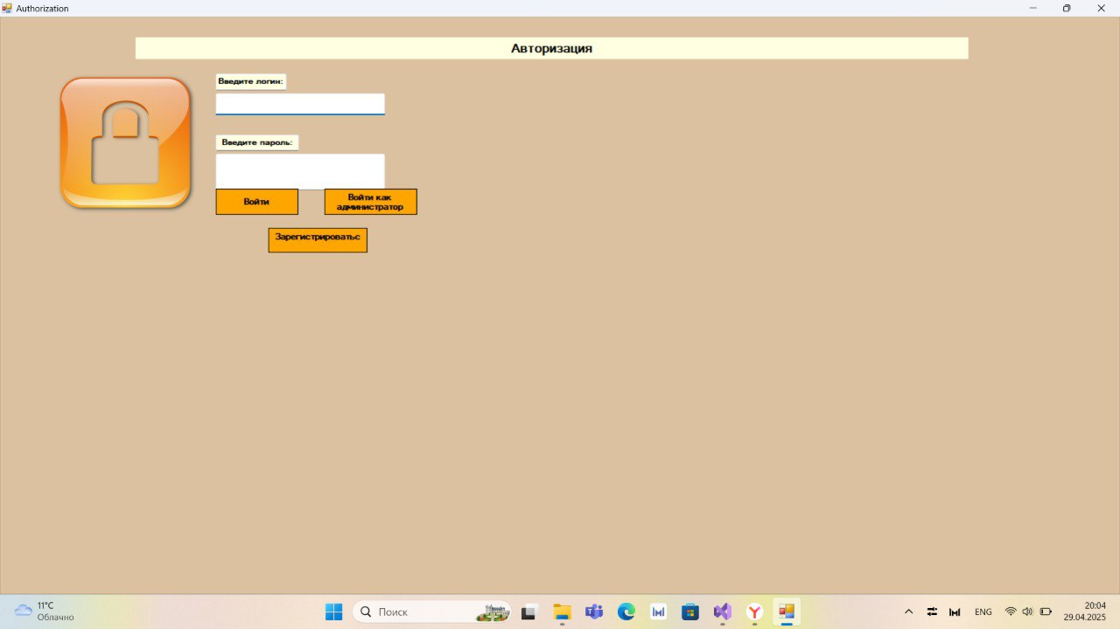 | Низкий
2 | Исправлена | Запрет на изменение размеров формы | Приложение не должно позволять изменять пользователю размеры данной формы, иначе данные становятся нечитаемыми | Запустить приложение, пререйти к форме регистрации, изменить размер формы, обратить внимание на расположение элементов управления и их читаемость | Кнопки остаются на месте при изменении формы, сохраняя свой размер и не предоставляют корректной читаемости информации | Размер формы остается строго зафиксированным, интерфейс сохраняет корректное отображение элементов | ОС: Windows 11, Microsoft Visual Studio Community 2022 (64-разрядная версия) - Current Версия 17.12.1, Microsoft .NET Framework Версия 4.8.09032 | 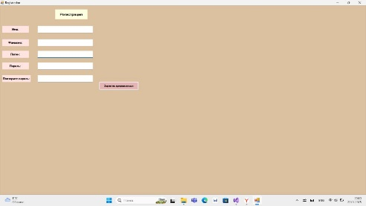 | Низкий
3 | Исправлена | Запрет на изменение размеров формы | Приложение не должно позволять изменять пользователю размеры следующей формы, иначе данные смещаются, что препятствует корректной читаемости информации | Запустить приложение, пререйти к форме с подбором курсов, изменить её размер, обратить внимание на расположение элементов управления | Кнопки и таблица остаются на месте при изменении формы, сохраняя свой размер и не предоставляют корректной читаемости информации | Размер формы остается строго зафиксированным, интерфейс сохраняет корректное отображение элементов | ОС: Windows 11, Microsoft Visual Studio Community 2022 (64-разрядная версия) - Current Версия 17.12.1, Microsoft .NET Framework Версия 4.8.09032 | 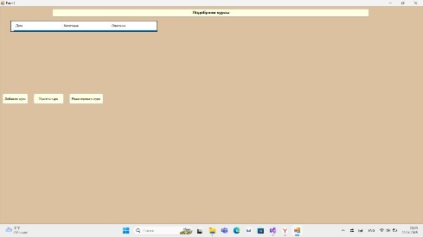 | Низкий
4 | Исправлена | Затрудненный обзор пространства имен | Оформление проекта содержит директивы, которые не используются | Зайти в решение приложения, перейти в обзоре решений к каждому элементу, с помощью правой кнопки мыши нажать "Удалить и отсортировать директивы using" | Пристуствуют ненужные using | Удалены все ненужные using, читаемость кода ничем не осложнена | ОС: Windows 11, Microsoft Visual Studio Community 2022 (64-разрядная версия) - Current Версия 17.12.1, Microsoft .NET Framework Версия 4.8.09033 | 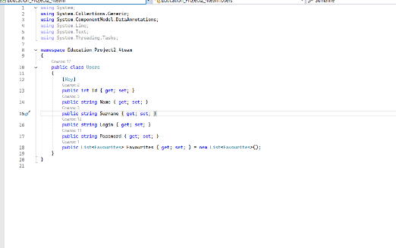 | Высокий
5 | Исправлена | Нарушение читаемости и безопасности кода | Оформление проекта имеет нелогичное оформление, читаемость нарушается, что достигается из-за отсутствия фигурных скобок "{}" | Зайти в решение приложения, перейти в обзоре решений к каждому элементу, где тело метода нечитаемо и изменить их оформление с помощью фигурных скобок | Нарушение стиля кода | Читаемость кода ничем не осложнена, все методы выделяются фигурными скобками | ОС: Windows 11, Microsoft Visual Studio Community 2022 (64-разрядная версия) - Current Версия 17.12.1, Microsoft .NET Framework Версия 4.8.09034 | 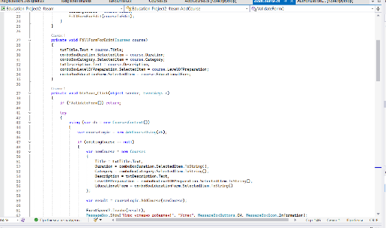 | Высокий
6 | Исправлена | Затрудненное понимание кода из-за отсутствия всплывающих подсказок | Оформление проекта имеет нелогичное оформление, читаемость нарушается, что достигается из-за отсутствия наличия summary>...</summary> для всех публичных элементов | Зайти в решение приложения, перейти в обзоре решений к каждому фрагменту, где присутсвуют публичные элементы, добавить к ним XML-документацию | Нарушение стиля кода, осложнение его понимания для лиц, ознакамливающихся с ним | Читаемость кода ничем не осложнена, ко всем элементам добавлены всплывающие подсказки | ОС: Windows 11, Microsoft Visual Studio Community 2022 (64-разрядная версия) - Current Версия 17.12.1, Microsoft .NET Framework Версия 4.8.09035 | 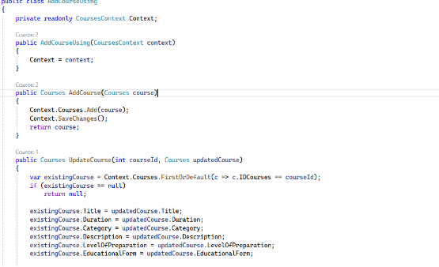 | Высокий
7 | Исправлена | Пароли сравниваюся напрямую, что небезопасно | Пароли не хешируются при регистрации и сравниваются неверно | Зайти в решение приложения, перейти в обзоре решений к фрагменту с сравнением паролей, исправить сравнение | Даже корректные данные не позволяют правильно авторизоваться пользователю | Введённый пароль и сравнивается с хешированным. И при их совпадении пользователь проходит авторизцию без затруднений | ОС: Windows 11, Microsoft Visual Studio Community 2022 (64-разрядная версия) - Current Версия 17.12.1, Microsoft .NET Framework Версия 4.8.09036 |  | Высокий
8 | Исправлена | Пустые обработчики событий нарушают читаемость кода | В проекте имеются обработчики событий, которые не содержат логикики, что вызывает затруднение в понимании кода | Зайти в решение приложения, перейти в обзоре решений к коду конструкторов и удалить лишнее | Обработчики событий без логики, которые затрудняют проверку кода и нарушают его целостность | Все обработчики событий в проекте имеют собственную логику | ОС: Windows 11, Microsoft Visual Studio Community 2022 (64-разрядная версия) - Current Версия 17.12.1, Microsoft .NET Framework Версия 4.8.09037 | 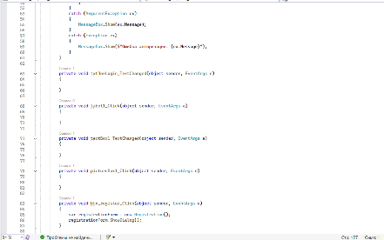 | Высокий
9 | Исправлена | Методы, которые не нуждаются в доступе извне, имеют публичный модификатор доступа | В проекте имеются методы, обозначенные как "public", но они не вызываются извне | Зайти в решение приложения, перейти в обзоре решений к методам и проверить их доступ, при несоответствии нужного доступа с дейтсвительным изменить модификатор на "private" | Корректность кода нарушена, поскольку присутсвуют модификаторы с неверным типом доступа | Открытый доступ предосталвен только для методов, которые используются вне класса | ОС: Windows 11, Microsoft Visual Studio Community 2022 (64-разрядная версия) - Current Версия 17.12.1, Microsoft .NET Framework Версия 4.8.09038 | 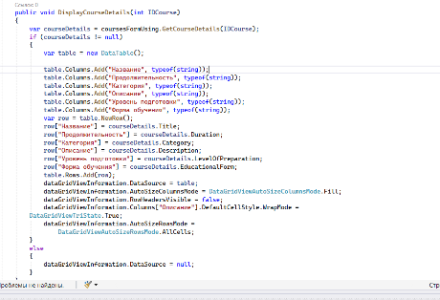 | Высокий
10 | Исправлена | Переменные объявлены с явным указанием типа, что нарушает читаемость кода | В проекте содержится множесто объявления переменных, что загромождает его и понижает безопасность | Зайти в решение приложения, перейти в обзоре решений к фрагментам кода с типизацией, проверить её корректность и исправить при отрицательном результате | Корректность кода нарушена, поскольку в нем применяется явная типизация даже в те случаях, где она не нужна | Явная типизация применяется только в тех фрагментах, где невозможно применить неявную | ОС: Windows 11, Microsoft Visual Studio Community 2022 (64-разрядная версия) - Current Версия 17.12.1, Microsoft .NET Framework Версия 4.8.09039 | 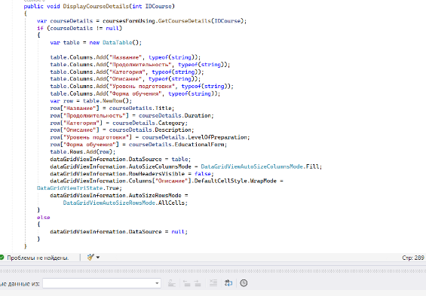 | Высокий

